2022-02-28-tabell1
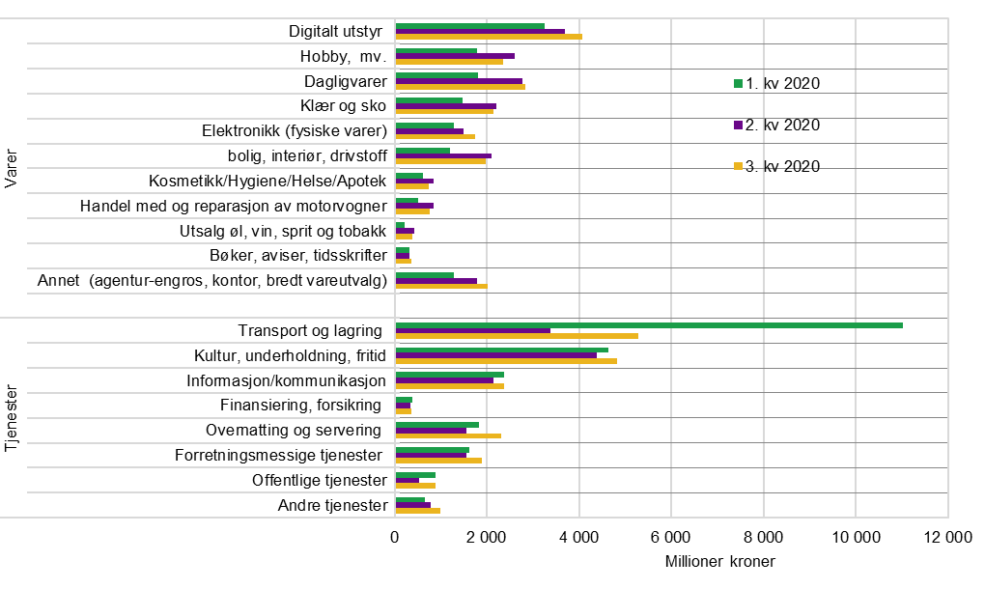
Tabell 1. Handel av varer og tjenester med norske internasjonale betalingskort i norske og utenlandske nettbutikker. Millioner kroner.
 |  | 1. kv 2020 | 2. kv 2020 | 3. kv 2020 | 4. kv 2020 | 1. kv 2021 | 2. kv 2021 | 3. kv 2021 | 4. kv 2021
Varer | Digitalt utstyr | 3,371 | 3,812 | 4,208 | 4,930 | 4,237 | 4,511 | 4,479 | 4,842
 | Hobby, mv. | 1,802 | 2,625 | 2,375 | 3,424 | 2,910 | 3,322 | 2,684 | 3,537
 | Dagligvarer | 1,850 | 2,816 | 2,868 | 3,735 | 3,838 | 3,907 | 4,101 | 4,735
 | Klær og sko | 1,489 | 2,220 | 2,168 | 3,023 | 2,553 | 3,129 | 2,135 | 2,655
 | Elektronikk (fysiske varer) | 1,296 | 1,506 | 1,755 | 2,754 | 2,509 | 2,612 | 2,562 | 3,358
 | Bolig, interiør, drivstoff | 1,209 | 2,113 | 1,991 | 2,516 | 2,761 | 3,502 | 2,519 | 2,813
 | Kosmetikk/Hygiene/Helse/Apotek | 608 | 855 | 744 | 982 | 951 | 980 | 781 | 980
 | Handel med og reparasjon av motorvogner | 521 | 848 | 778 | 763 | 860 | 1,214 | 902 | 815
 | Utsalg øl, vin, sprit og tobakk | 213 | 423 | 391 | 668 | 600 | 566 | 433 | 528
 | Bøker, aviser, tidsskrifter | 327 | 329 | 374 | 414 | 456 | 383 | 481 | 500
 | Annet (agentur-engros, kontor, bredt vareutvalg) | 1,306 | 1,806 | 2,032 | 3,054 | 1,750 | 1,887 | 1,708 | 1,964
 |  | 13,992 | 19,354 | 19,684 | 26,263 | 23,426 | 26,012 | 22,784 | 26,727
Tjenester | Transport og lagring | 11,114 | 3,401 | 5,335 | 3,716 | 3,173 | 5,072 | 8,183 | 8,668
 | Kultur, underholdning, fritid | 4,651 | 4,388 | 4,829 | 4,682 | 4,142 | 4,858 | 5,657 | 5,741
 | Informasjon/kommunikasjon | 2,444 | 2,228 | 2,451 | 2,633 | 2,539 | 2,617 | 2,863 | 3,067
 | Finansiering, forsikring | 388 | 357 | 367 | 371 | 597 | 596 | 437 | 518
 | Overnatting og servering | 1,833 | 1,584 | 2,333 | 1,918 | 1,915 | 3,074 | 4,733 | 3,177
 | Forretningsmessige tjenester | 1,730 | 1,665 | 2,010 | 2,209 | 1,914 | 2,270 | 2,507 | 2,533
 | Offentlige tjenester | 896 | 542 | 891 | 853 | 1,125 | 874 | 1,165 | 1,135
 | Andre tjenester | 666 | 799 | 994 | 940 | 878 | 1097 | 1121 | 1129

Kilde: Statistisk sentralbyrå.

